Data
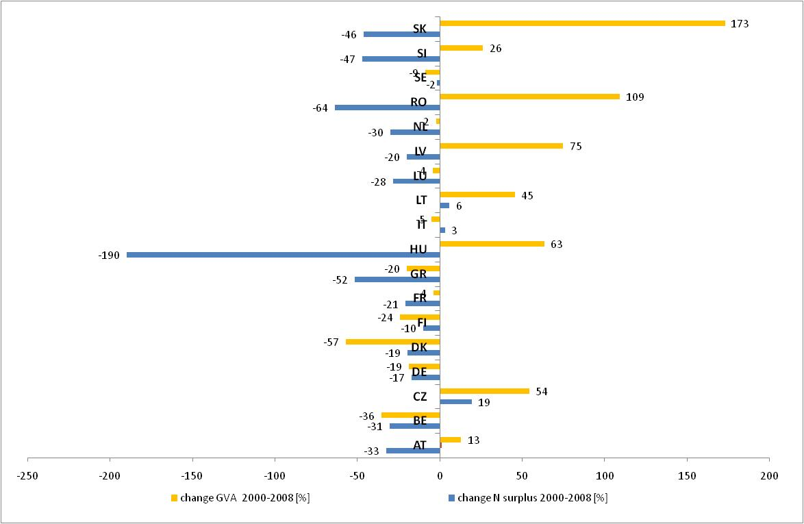
National Accounts by 60 branches - aggregates at current prices [nama_nace60_c]

Last update | 2011-07-14 20:21:08
Extracted on | 2011-07-22 15:21:06
Source of Data | Eurostat

UNIT | Millions of euro (from 1.1.1999)/Millions of ECU (up to 31.12.1998)
NACE_R1 | Agriculture, hunting and related service activities
INDIC_NA | Gross value added (at basic prices)

GEO/TIME | 1999 | 2000 | 2001 | 2002 | 2003 | 2004 | 2005 | 2006 | 2007 | 2008 | 2009 | 2010
AT | 2,672.9 | 2,786.4 | 2,947.7 | 2,799.7 | 2,756.3 | 2,931.6 | 2,518.5 | 2,631.2 | 3,017.2 | 3,145.5 | 2,644.9 | :
BE | 2,540.4 | 2,933.0 | 2,884.5 | 2,656.6 | 2,590.1 | 2,709.0 | 2,059.8 | 2,370.3 | 2,429.6 | 1,890.7 | : | :
BG | : | : | : | : | : | : | : | : | : | : | : | :
CY | 316.6 | 314.2 | 351.1 | 359.1 | 344.8 | 315.2 | 313.6 | 285.8 | 277.4 | 316.4 | 316.6 | :
CZ | 1,504.7 | 1,666.3 | 1,943.0 | 1,828.8 | 1,779.5 | 2,091.7 | 2,035.6 | 1,928.4 | 2,037.7 | 2,568.4 | 2,050.8 | :
DE | 19,640.0 | 21,430.0 | 23,880.0 | 19,970.0 | 17,100.0 | 19,760.0 | 15,450.0 | 15,450.0 | 18,060.0 | 17,410.0 | : | :
DK | 2,806.8 | 3,453.8 | 3,839.6 | 2,933.4 | 2,768.6 | 2,834.4 | 2,097.2 | 1,975.2 | 1,820.0 | 1,489.4 | 1,348.6 | :
EE | 108.6 | 154.2 | 177.9 | 167.8 | 178.5 | 201.1 | 214.5 | 239.4 | 297.9 | 232.8 | 178.1 | :
ES | 20,679.0 | 22,057.0 | 23,381.0 | 23,525.0 | 24,961.0 | 24,198.0 | 22,895.0 | 21,321.0 | : | : | : | :
FI | 1,602.0 | 1,748.0 | 1,811.0 | 1,791.0 | 1,729.0 | 1,705.0 | 1,661.0 | 1,196.0 | 1,539.0 | 1,327.0 | 1,411.0 | :
FR | 32,107.0 | 32,232.0 | 32,829.0 | 32,504.0 | 31,360.0 | 32,162.0 | 30,897.0 | 28,891.0 | 31,747.0 | 31,010.0 | 26,040.2 | :
GR | : | 7,369.1 | 7,611.4 | 7,534.2 | 7,764.2 | 7,535.3 | 7,696.9 | 6,262.7 | 6,139.2 | 5,900.6 | 5,949.1 | :
HU | 2,167.0 | 2,251.0 | 2,564.4 | 2,688.3 | 2,600.6 | 3,259.4 | 3,065.9 | 2,984.3 | 3,263.8 | 3,676.8 | 2,446.3 | :
IE | : | : | : | 2,685.0 | 2,748.0 | 2,858.0 | 2,331.0 | 2,070.0 | : | : | : | :
IT | 28,679.9 | 28,090.7 | 28,402.9 | 28,132.3 | 28,537.9 | 29,686.1 | 26,392.7 | 26,042.5 | 26,523.9 | 26,717.5 | : | :
LT | 605.3 | 623.8 | 590.8 | 638.2 | 643.1 | 661.4 | 794.7 | 802.3 | 836.9 | 907.2 | : | :
LU | 127.4 | 120.8 | 121.6 | 127.8 | 125.2 | 131.1 | 109.2 | 107.2 | 123.2 | 115.5 | 90.1 | :
LV | 132.4 | 202.1 | 231.5 | 232.5 | 208.7 | 273.2 | 285.1 | 310.2 | 358.0 | 353.2 | 290.6 | :
MT | : | : | : | : | : | 85.5 | 84.7 | 87.5 | 80.9 | 82.7 | 92.4 | 91.8
NL | 8,838.0 | 9,562.0 | 9,837.0 | 9,328.0 | 9,675.0 | 9,129.0 | 9,294.0 | 10,314.0 | 10,293.0 | 9,353.0 | 8,606.0 | :
NO | 1,333.0 | 1,346.9 | 1,296.0 | 1,357.5 | 1,295.5 | 1,333.3 | 1,215.0 | 1,254.3 | 1,337.0 | : | : | :
PL | : | : | : | : | : | : | 9,030.6 | : | : | : | : | :
PT | : | : | : | : | : | : | 2,642.3 | 2,763.5 | : | : | : | :
RO | 4,181.6 | 4,210.1 | 5,815.2 | 5,306.2 | 5,808.3 | 7,388.7 | 6,390.6 | 7,252.8 | 6,743.6 | 8,801.5 | : | :
SE | 1,936.0 | 1,993.6 | 1,897.5 | 2,004.0 | 1,971.5 | 1,987.0 | 1,679.3 | 1,539.7 | 1,849.0 | 1,819.1 | : | :
SI | 501.3 | 510.1 | 494.2 | 594.0 | 450.9 | 533.8 | 560.6 | 499.7 | 582.9 | 643.3 | 581.9 | :
SK | 622.9 | 712.0 | 818.1 | 977.9 | 974.9 | 1,006.5 | 1,002.2 | 1,133.9 | 1,575.3 | 1,943.7 | 1,697.7 | :
United Kingdom | : | : | : | : | : | : | : | : | : | : | : | :

Switzerland | : | : | : | : | : | : | : | : | : | : | : | :

